设计说明
US标注任务设计文档

一 任务大厅

 | 1.用户可在任务大厅中查看任务详情并领取任务。
 | 2.任务大厅以卡片形式展示每个任务，一级展示包括任务名称，剩余时间，参与人数。二级展示向下展开包括任务介绍与标注要求。
 | 3.已经领取的任务卡片显示灰色，可查看任务详情，不可继续领取。右侧按钮显示已领取，处于不可点击状态
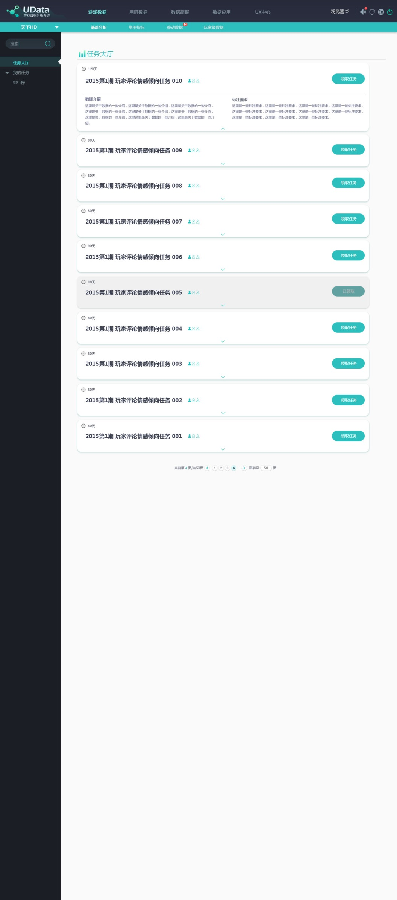

任务剩余时间
已参与人数/总人数

1

2
点击展开任务详情

3

已领取的任务

二 任务标注页

 | 由三部分构成：全局进度条，评论显示/阅读区域，操作点击区域

A 全局进度条

1.全局进度条，每十条标注为一个节点
2.到达每个节点处，数字（图中的23）右侧显示加油等文字
3.全局进度三分之二处设有抽奖宝箱，随即抽取0~5个金币
4.到达终点得到任务金币 每条标注一个金币（100条 100个金币）

D 阅读区域

B 左右切换按钮
1手动切换，鼠标移入时出现
2自动切换：点击标注完第三条评论自动切换下面三条评论

C 操作点击区域
1.两步操作第一步选择与主题关系， 第二步选择情感倾向

已标注的评论
正在标注的评论
未标注的评论

4
2
5
D 阅读区域
1.阅读区域每次显示三条评论，每条评论上面显示需标注句子，下面区域显示评论原文，加滚动条
2.正在标注的评论：字体颜色不透明度100%，评论外面有表示正在评论状态的绿色框
2.绿色框：表示正在标注状态。该评论完成标注后自动向右跳至下一条评论，移动顺序为123123…
3.下边栏：左侧显示该评论对应的主题（用户判读是否与主题相关时的参考），右侧显示评论来源
4.已标注状态：字体颜色不透明度变为80%，底色变为灰色，右上角出现对勾
手动点击已标注过的评论，可重新标注
5.未标注的评论：字体颜色不透明度80%

3

三 我的任务页

 | 1我的任务页可分为为完成任务与已完成任务
 | 2左栏中我的任务可向下展开二级菜单选择查看为完成任务或已完成任务
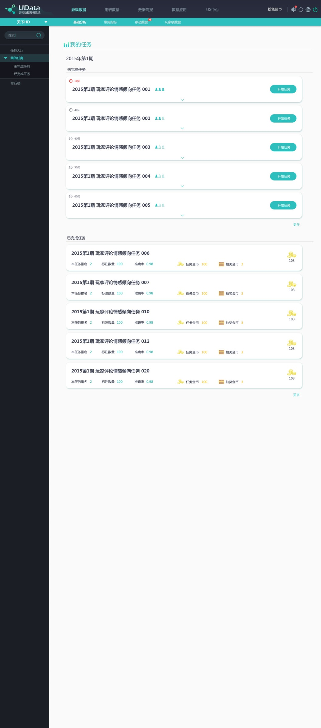

 |  | A 未完成任务

 |  | 1 显示的信息内容与模式与任务大厅显示的信息相同

 |  | 2.左上角时间提醒：剩余十天以内会显示红色

 |  | 3.点击右侧开始任务跳转至任务标注页面

 |  | 4.默认显示五条已完成任务，点击右下角更多展开更多任务

2
3

 |  | A 已完成任务
5
5
 |  | 5.显示信息内容为： 一级信息：任务名称，，总共获得金币
 |  |  |  | 二级信息：本任务排名，标注数量，准确率，任务金币，抽奖金币

 |  | 6.默认显示五条未完成任务，点击右下角更多展开更多任务

6

四 排行榜

 | 排行榜由两部分内容组成：总排行榜及个人排名

 |  |  | A 总排行榜

 |  |  | 1.排行榜选择：选择对应时期的排行榜或总排行

1
 |  |  | 2.选择查看总分排行/任务数排行/精准度排行

2
 |  |  | 3.我在排行榜中的位置，如果未上榜，在我的排名区域最下方文字提示：你还未上榜，继续加油

 |  |  | B 我的排名

 |  |  | 4.由上下两部分组成：上方个人任务信息；下放我的排名详情
3
 |  |  | 5.鼓励式文字/用户未上榜提示文字

5

